SC0601
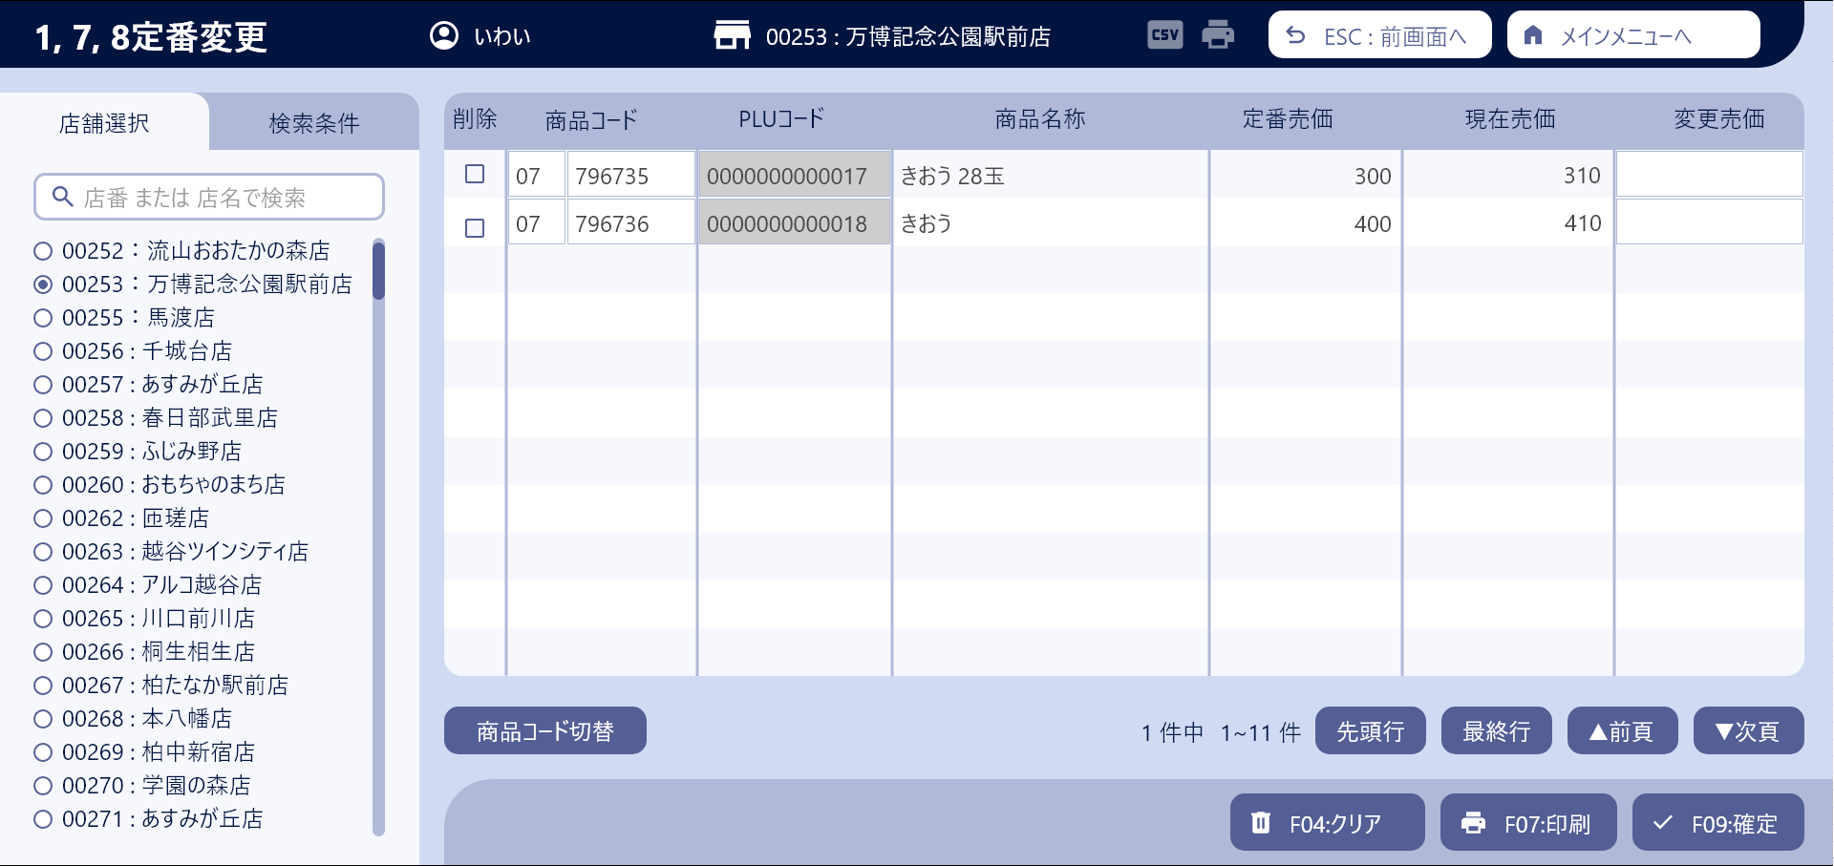
システム名 |  |  |  | システム種別 |  |  |  |  |  | 詳細設計書 |  |  |  |  | 作成者 |  |  | 作成日 |  | 更新者 | 更新日 | 版数
POSサーバー |  |  |  | POSサーバ |  |  |  |  |  |  |  |  |  |  | DuNT |  |  | 2024-09-23 |  | DuNT | 2024-09-23 | 0.1

機能カテゴリ |  |  | 06_1, 7, 8 定番変更 |  |  |  |  |  | 項目 |  |  | 画面設計書 |  |  | SC0601

 | ■イメージ

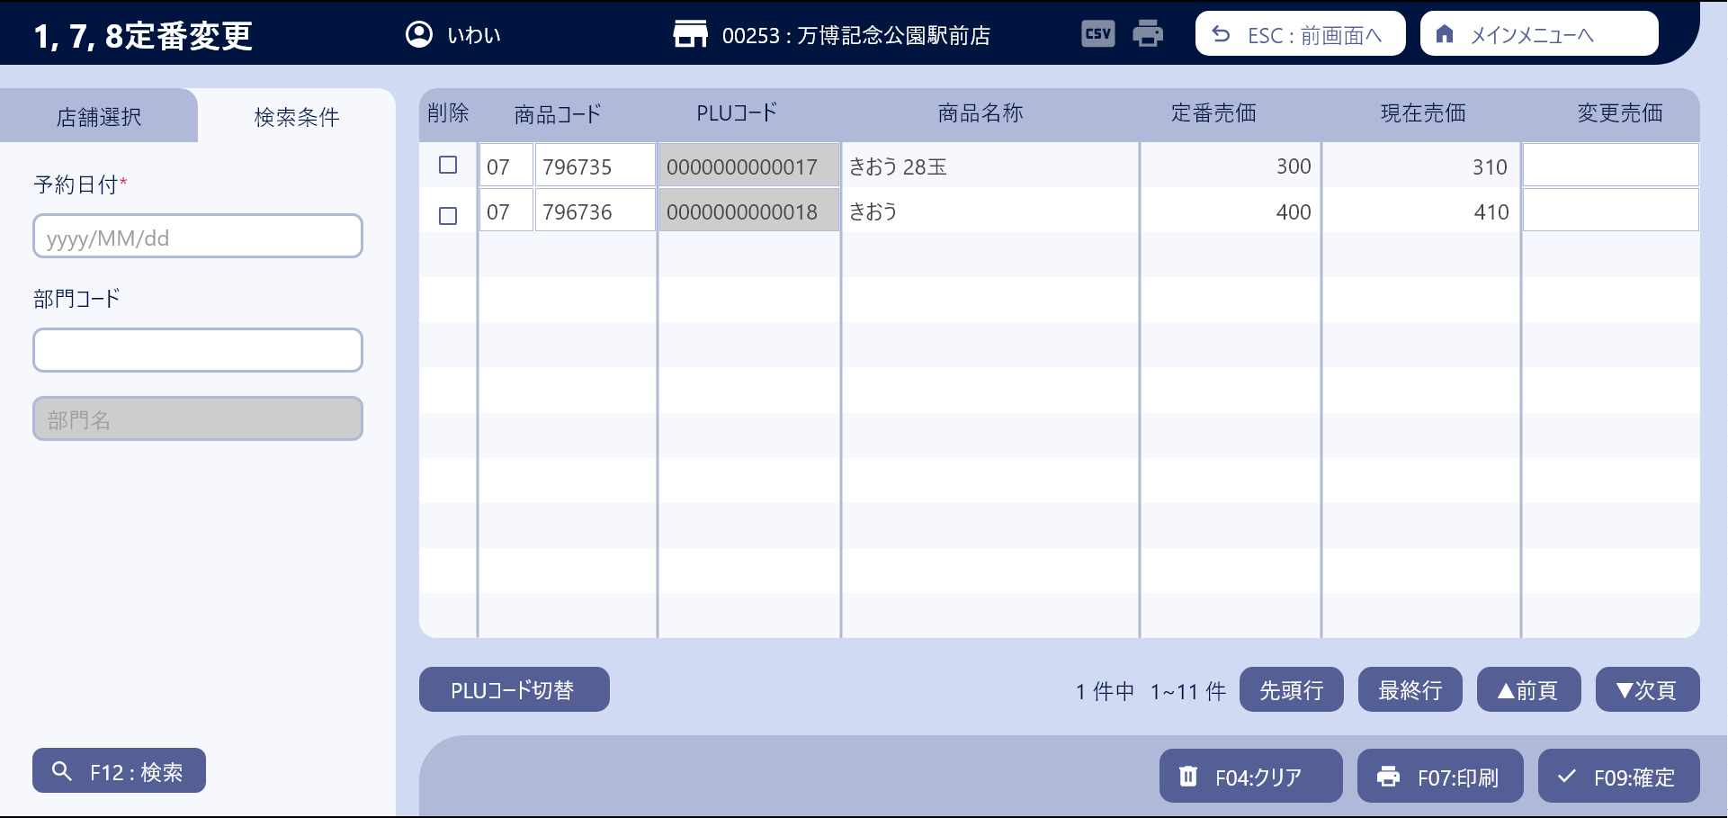
0

7
16
18
9
12
14
20

13
15
21
1
8
10
11
17
19

2

3

4

5

26
27
22

6
23
24
25

 | ■画面項目定義

 | 画面項目ID | 項目 |  | タイプ | I/O | 多言語 | 出力 |  |  |  |  |  |  |  |  | インプット |  |  |  |  | 備考
 |  |  |  |  |  |  | マッピングデータ |  |  |  | 初期値 |  | 表示コントロール | Control enable |  | 必須 | 数字 | 桁 | マッピングデータ
 |  |  |  |  |  |  | API名 | 項目 |  |  |  |  |  |  |  |  |  |  | API名 | 項目
 | 0 | 画面タイトル |  | テキスト | － | ● | － | － |  |  | 1, 7, 8定番変更 |  | ー | － |  | － | ー | ー | － | ー | イベントID：SC0601-01
 | 1 | 予約日付（タイトル） |  | テキスト | － | ● | － | － |  |  | 予約日付* |  | ー | ー |  | － | ー | ー | － | ー
 | 2 | 予約日付（値） |  | DatePicker | I | － | － | － |  |  | 明日 |  | ー | ー |  | ● | ー | ー | AP0601 | booking_date | 過去日選択不許可。フォーマット: yyyy/mm/dd
 | 3 | 部門コード（タイトル） |  | テキスト | － | ● | － | － |  |  | 部門コード |  | ー | ー |  | － | ー | ー | － | ー
 | 4 | 部門コード（値） |  | EditText | I | － | － | － |  |  | － |  | ー | ー |  | － | ● | ー | AP0114 AP0601 | code_level_1 group_code | イベントID：SC0601-02 最大数字の2桁。
 | 5 | 部門名 |  | テキスト | O | － | AP0114 | description_level_one |  |  | － |  | 成功した場合、description_level_oneを表示する。404エラーの場合、エラーメッセージを表示する。 | ー |  | － | ー | ー | － | ー
 | 6 | 検索 |  | ボタン | I | ● | － | － |  |  | F12 : 検索 |  | ー | 選択を選択し、予約日付を選択した場合に有効にする。 |  | － | ー | ー | － | ー | イベントID：SC0601-03
 | 7 | 削除（タイトル） |  | テキスト | － | ● | － | － |  |  | 削除 |  | ー | ー |  | － | ー | ー | － | ー
 | 8 | 削除（値） |  | チェックボックス | I | － | － | － |  |  | － |  | ー | 予約日付が未来の日付の場合に有効にする。 |  | － | ー | ー | － | ー | イベントID：SC0601-11
 | 9 | 商品コード（タイトル） |  | テキスト | － | ● | － | － |  |  | 商品コード |  | ー | ー |  | － | ー | ー | － | ー
 | 10 | 部門コード（値） |  | EditText | I/O | － | AP0601 AP1506 | my_company_codeの6番目と7番目の2桁 |  |  | － |  |  | 予約日が未来の日付で、商品コード入力モードの場合に有効にし、PLUコード入力モードの場合または予約日が今日の場合に無効にする。 |  | － | ー | ー | AP0602 | group_code
 | 11 | 商品コード（値） |  | EditText | I/O | － | AP0601 AP1506 | my_company_code（最後の6桁） |  |  | － |  | ー | 予約日が未来の日付で、商品コード入力モードの場合に有効にし、PLUコード入力モードの場合または予約日が今日の場合に無効にする。 |  | － | ー | ー | － | ー | イベントID：SC0601-04
 | 12 | PLUコード（タイトル） |  | テキスト | － | ● | － | － |  |  | PLUコード |  | ー | ー |  | － | ー | ー | － | ー
 | 13 | PLUコード（値） |  | EditText | I/O | － | AP0601 | item_code |  |  |  |  | ー | PLUコード入力モードの場合は有効にし、商品コード入力モードの場合は無効にする。 |  | － | ー | ー | AP0602 | item_code | イベントID：SC0601-04
 | 14 | 商品名称（タイトル） |  | テキスト | － | － | － | － |  |  | 商品名称 |  | ー | ー |  | － | ー | ー | － | ー
 | 15 | 商品名称（値） |  | テキスト | O | － | AP0601 AP1506 | description |  |  |  |  | ー | ー |  | － | ー | ー | － | ー
 | 16 | 定番売価 (タイトル) |  | テキスト | － | ● | － | － |  |  | 定番売価 |  | ー | ー |  | － | ー | ー | － | ー
 | 17 | 定番売価（値） |  | テキスト | O | － | AP0601 AP1506 | unit_price |  |  |  |  | ー | ー |  | － | ー | ー | － | ー
 | 18 | 現在売価（タイトル） |  | テキスト | － | ● | － |  |  |  | 現在売価 |  | ー | ー |  | － | ー | ー | － | ー
 | 19 | 現在売価（値） |  | テキスト | O | － | AP0601 AP1506 | current_price |  |  |  |  | ー | ー |  | － | ー | ー | － | ー
 | 20 | 変更売価（タイトル） |  | テキスト | － | ● | － | － |  |  | 変更売価 |  | ー | ー |  | － | ー | ー | － | ー
 | 21 | 変更売価（値） |  | EditText | I | － | AP0601 | standard_price |  |  |  |  | ー | 定番売価適用日が未来の日付の場合のみ有効にする。 |  | － | ー | ー | AP0602 | group_code | イベントID：SC0601-12
 | 22 | PLUコード切替 |  | ボタン | I | ● | － | － |  |  | 商品コード切替 |  | 商品コード入力モードで表示されている場合、PLUコード切替を表示する。PLUコード入力モードで表示されている場合、商品コード切替を表示する。 | 有効 |  | － | ー | ー | － | ー | イベントID：SC0601-05
 | 23 | クリア |  | ボタン | － | ● | － | － |  |  | F04:クリア |  | ー | ー |  | － | ー | ー | － | ー | イベントID：SC0601-06
 | 24 | 印刷 |  | ボタン | － | ● | － | － |  |  | F07:印刷 |  | ー | ー |  | － | ー | ー | － | ー | イベントID：SC0601-07
 | 25 | 確定 |  | ボタン | － | ● | － | － |  |  | F09:確定 |  | ー | テーブル内のデータに変更があった場合のみ有効にする。 |  | － | ー | ー | － | ー | イベントID：SC0601-08
 | 26 | 前頁 |  | ボタン | － | ● | － | － |  |  | 前頁 |  | 共通ページングをご参照ください。 | 共通ページングをご参照ください。 |  | － | ー | ー | － | ー | イベントID：SC0601-09
 | 25 | 次頁 |  | ボタン | － | ● | － | － |  |  | 次頁 |  | 共通ページングをご参照ください。 | 共通ページングをご参照ください。 |  | － | ー | ー | － | ー | イベントID：SC0601-10

